Var1
1 | Приведите пример супертипа сущности, не имеющего собственных экземпляров.
 | Двигатель: Имеет подтипы “реактивный, прямоточный”, “ДВС дизель” и др, но сам по себе не имеет экземпляра
2 | Мобильный телефон может находится во взаимоисключающих связях с магазином, если он еще не продан, с пользователем,
 | если он уже куплен, и с сервисом, если он поломан и сдан в ремонт. Как избавиться от взаимоисключающих связей
 | при проектировании БД , хранящей информацию об экземплярах сущности "мобильный телефон"?
 | Использовать состояние и принадлежность: телефон принадлежит Пользователю|Магазину и имеет состояние Ремонт|На прилавке|Используется
3 | Составьте диаграмму прецедентов для своего проекта. Дополните ею документацию.
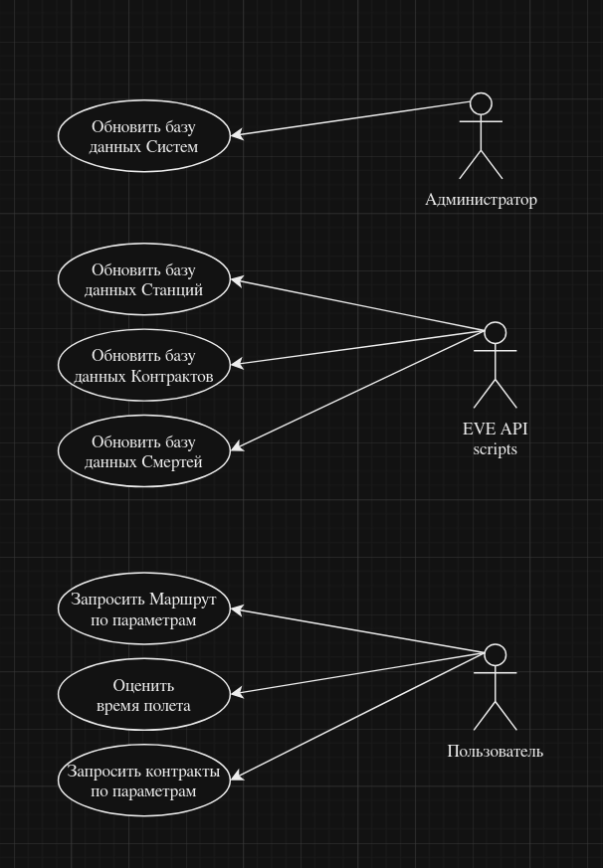
 |  | Проект: Сайт для составления маршрута для выполнения курьерских контрактов в игре eve online.
 |  | Игра имеет карту, представимую в виде графа. Точки – системы, ребра – ворота между системами.
 |  | В каждой системе есть станции, в которые может пришвартоваться игрок.

 |  | Пользователь должен задовать станции, которые он должен посетить(для выполнения контракта)
 |  | Для этого он должен иметь доступ к этим контрактам, составлять по ним маршрут и оценивать время прохождения маршрута

 |  | Так как игра идет в реальном времени, необходимо обращаться к API игры для обновления данных, на которые могут повлиять игроки
 |  | Это такие направления, как смерти, название и расположение станций и сами контракты

 |  | Сами системы меняются очень редко и это сообщается разработчиками во время выключения игрвых серверов в 11:00 по Гринвичу.

4 | Маша работает в отделе разработки в Департаменте ИТ, в котором также есть отдел тестирования и отдел поддержки. В компании, где работает Маша всего 4 департамента:
 | ИТ, финансы, кадры и маркетинг. Постройте диаграмму объектов для компании, в которой работает Маша.

5 | Постройте диаграмы последовательностей и взаимодействия для кофемолки.
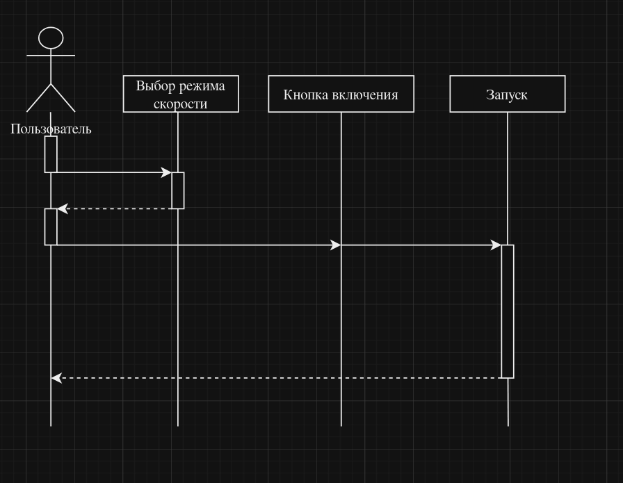

6 | Постройте диаграмму состояния для сдачи на водительские права.
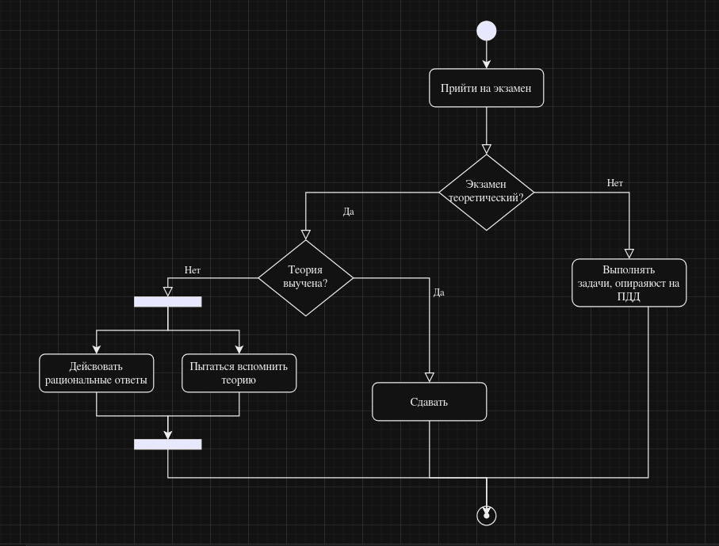

7 | Постройте диаграму активности для покупок продуктов в супермаркете по списку. Предусмотрите хотя бы два действия в параллель на каком-нибудь этапе.
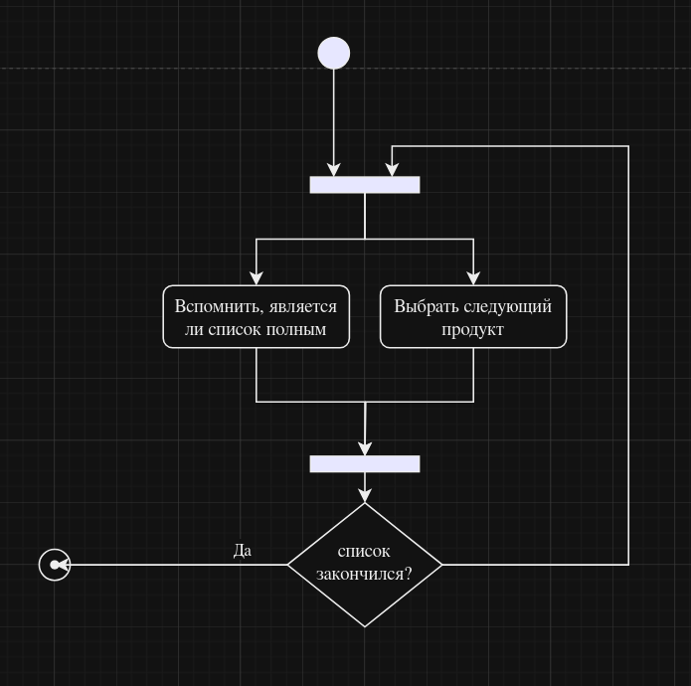

8 | Маша открыла бюро гадания Таро. У нее есть две штатные гадальщицы и 5 онлайн гаданий. Придумайте диаграмму классов для хранения информации о Машином бюро.
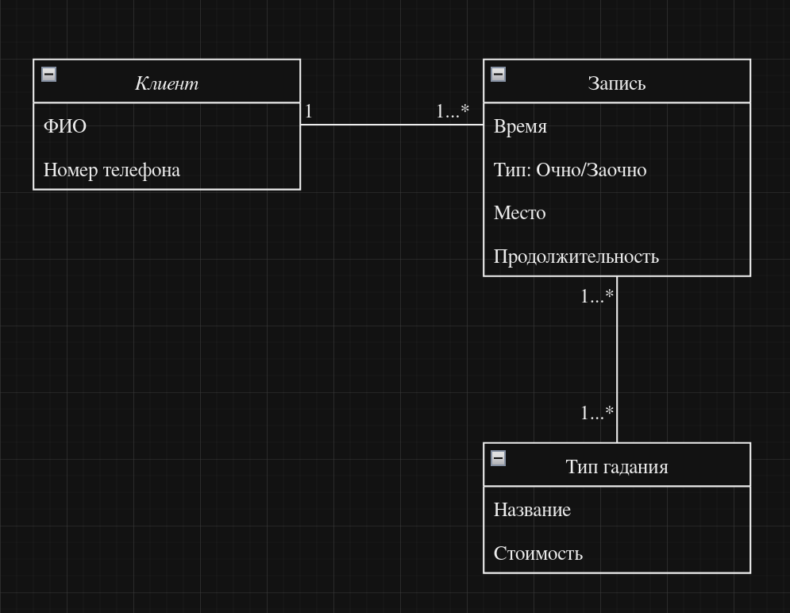

9 | Пусть дана диаграмма классов для водителей автомобилей и транспортных средств.
 | Напишите на языке OCL условие того, что водителю не может быть меньше 18 лет. Также напишите условие того, что автомобиль не может быть старше 30 лет.
 | context driver
 | Age>17
 | context car
 | Age<31

10 | Для предыдущей задачи перестройте диаграмму классов так, чтобы можно было написать условие того, что категория ТС должна соответствать категории прав.
 | Напишите это условие на OCL.
 | У транспорта и человека должно появиться поле для лицензии

 | context driver
 | license>=car.license

